복습-freshman
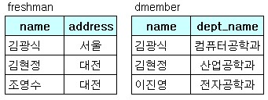
[복습] | 조인 | freshman, dmember
 |  |  |  |  |  | -- 실행결과는 무엇인가?
 |  | freshman |  | dmember

 |  | name | address | name | dept_name
 |  | 김광식 | 서울 | 김광식 | 컴퓨터공학과
 |  | 김현정 | 대전 | 김현정 | 산업공학과
 |  | 조영수 | 대전 | 이진영 | 전자공학과

 |  | SELECT *
 |  | FROM freshman, dmember
 |  | WHERE freshman.name = dmember.name;

